SELECT PROVINCE
EN - APPLICATION CHART
Select Province: Choissisez votre province: | AB

EN - SELL SHEET
 | Current Labor Rates
 | Taux de main d'oeuvre en cours
 | AB | $162.00
 | BC | $168.00
 | MB | $155.00
 | NB | $130.00
 | NL | $130.00
 | NS | $130.00
FR - CHARTE D'APPLICATION
 | ON | $150.00 | AB
 | PEI | $125.00
 | QC | $140.00
FR - FICHE DE VENTE
 | SK | $155.00
 | YT | $168.00

All published prices, trim specifications, and availability are subject to change without prior notice.
Tout prix, spécifications de versions et disponibilté d'accessoires publiés sont sujets à changer sans pré-avis.

26MY_RIDGELINE_APP_EN

Honda Internal | Honda Accessories
 | Model Name | Ridgeline
 | Model Year | 2026
 | S = Standard (accessory comes standard on this trim)
 | T = Tire Size Change (the size of the accessory wheel is smaller/larger than the OE Wheel. Customer will require new tires to fit these wheels.)
 | E = Exchange Standard Equipment (the size of the accessory wheel is the same size as the OE wheel and therefore they can use the OE tire.)
 | N/A = Not Applicable (accessory cannot be applied to this trim)

 |  |  |  |  |  | Province
 | 1.0 Packages and Kits |  |  |  |  | AB
 | Description | Part Number | Dealer Net | List Price | FRT | Installed Price |  |  |  | Comments
 |  |  |  |  |  |  | Sport | TrailSport | Black Edition
24RID-PRO-PKG | Ridgeline Protection Package | 24RID-PRO-PKG | $214.20 | $397.00 | 0.2 | $429.40 | • | N/A | •
08P17-T6Z-110B | All-Season Floor Mats - High wall | 08P17-T6Z-110B
08U45-T6Z-100 | Cargo Tray - In-Cabin (Underseat) | 08U45-T6Z-100

24RID-PRO-PKGTS | Ridgeline Protection Package - Trail Sport | 24RID-PRO-PKGTS | $198.90 | $368.00 | 0.2 | $400.40 | N/A | • | N/A
08P17-T6Z-310B | All-Season Floor Mats - Trail Sport | 08P17-T6Z-310B
08U45-T6Z-100 | Cargo Tray - In-Cabin (Underseat) | 08U45-T6Z-100

24RID-COLD-PK | Cold Weather Package | 24RID-COLD-PK | $224.20 | $374.30 | 1 | $536.30 | • | • | • | 5% Discount Applied.
08T44-SNA-302 | Engine Block Heater | 08T44-SNA-302
31670-BMS-004H | Optimate 12V Auto Battery Charger/Maintainer | 31670-BMS-004H

RIDGE-TOW-PKG1 | Ridgeline Tow Package 1 | RIDGE-TOW-PKG1 | $163.40 | $272.65 | 0.1 | $288.85 | • | • | • | 5% Discount Applied.
08L92-T6Z-300 | Trailer Hitch - Towing Kit | 08L92-T6Z-300
08L92-S9V-300G | Trailer Hitch Ball - 1-7/8" | 08L92-S9V-300G

RIDGE-TOW-PKG2 | Ridgeline Tow Package 2 | RIDGE-TOW-PKG2 | $163.40 | $272.65 | 0.1 | $288.85 | • | • | • | 5% Discount Applied.
08L92-T6Z-300 | Trailer Hitch - Towing Kit | 08L92-T6Z-300
08L92-S9V-300H | Trailer Hitch Ball - 2" | 08L92-S9V-300H

RIDGE-UTI-BLK | Utility Package - Black | RIDGE-UTI-BLK | $1,251.15 | $2,085.25 | 0.8 | $2,214.85 | • | • | • | 5% Discount Applied.
08L02-T6Z-102 | Roof Rails - Black | 08L02-T6Z-102
08L33-T6Z-100C | Running Board - Black | 08L33-T6Z-100C

 | 2.0 Wheels and Wheel Accessories
 | Description | Part Number | Dealer Net | List Price | FRT | Installed Price |  |  |  | Comments
 |  |  |  |  |  |  | Sport | TrailSport | Black Edition
475-880-1250GH | 18" Wheel - Enkei SVX, Gun Metal | 475-880-1250GH | $1,128.00 | $1,480.00 | 1.6 | $1,739.20 | E | E | E | Priced as a set of 4 wheels. Tires sold separately.
08W18-T6Z-300A | 18" Wheel - Dimple, Black Alloy | 08W18-T6Z-300A | $2,712.00 | $4,520.00 | 1.6 | $4,779.20 | E | E | E | Priced as a set of 4 wheels. Tires sold separately.
08W18-T6Z-100 | 18" Wheel - Machined Painted Alloy | 08W18-T6Z-100 | $1,876.00 | $3,128.00 | 1.6 | $3,387.20 | E | E | E | Priced as a set of 4. Tires sold separately. Recommended Tire Firestone Destination LE 2 245/60R18 105H - P/N:002360.
08W42-TG7-301A | Wheel Locks - Black | 08W42-TG7-301A | $85.00 | $140.00 | 0.2 | $172.40 | • | • | •
08W42-TK4-301 | Wheel Locks - Chrome | 08W42-TK4-301 | $91.00 | $152.00 | 0.2 | $184.40 | • | • | •
08W42-PL4-100A | Wheel Lug Nuts - Set, Black | 08W42-PL4-100A | $165.00 | $275.00 | 0.2 | $307.40 | • | • | S | Set of 20 lug nuts

 | 3.0 Exterior
 | Description | Part Number | Dealer Net | List Price | FRT | Installed Price |  |  |  | Comments
 |  |  |  |  |  |  | Sport | TrailSport | Black Edition
08F20-T6Z-100C | Black Emblem - Ridgeline | 08F20-T6Z-100C | $140.00 | $233.00 | 0.3 | $281.60 | • | • | •
08F57-T6Z-100A | Lower Door Trim - Black | 08F57-T6Z-100A | $350.00 | $583.00 | 0.5 | $664.00 | • | • | •
08R04-T6Z-101 | Door Visors | 08R04-T6Z-101 | $203.00 | $338.00 | 0.4 | $402.80 | • | • | •
08P21-T6Z-100B | Fender Flares | 08P21-T6Z-100B | $602.00 | $1,003.00 | 1.5 | $1,246.00 | • | • | • | Cannot be installed with Splash Guards.
08P08-T6Z-100 | Front Splash Guards | 08P08-T6Z-100 | $60.00 | $100.00 | 0.2 | $132.40 | • | • | • | Cannot be installed with Fender Flares
08P09-T6Z-100 | Rear Splash Guards | 08P09-T6Z-100 | $60.00 | $100.00 | 0.2 | $132.40 | • | • | • | Cannot be installed with Fender Flares
08P47-T6Z-300A | Hood Protector | 08P47-T6Z-300A | $181.00 | $302.00 | 0.6 | $399.20 | • | • | •
08P46-T6Z-300A | Oil Pan Guard | 08P46-T6Z-300A | $358.00 | $597.00 | 0.3 | $645.60 | • | N/A | •
08R01-TG7-302 | Moonroof Visor | 08R01-TG7-302 | $186.00 | $310.00 | 0.3 | $358.60 | • | • | •
08L33-T6Z-100 | Running Boards - Die cast | 08L33-T6Z-100 | $998.00 | $1,663.00 | 0.4 | $1,727.80 | • | • | •
08L33-T6Z-100C | Running Board - Black | 08L33-T6Z-100C | $821.00 | $1,368.00 | 0.4 | $1,432.80 | • | • | •
08L33-T6Z-100D | Running Board - Black w/ Lights | 08L33-T6Z-100D | $1,040.00 | $1,733.00 | 0.8 | $1,862.60 | • | • | • | Cannot be installed with Welcome Lights (08V27-TG7-100)
08L26-T6Z-301A | Bed Extender - Motorcycle | 08L26-T6Z-301A | $569.00 | $813.00 | 0.5 | $894.00 | • | • | • | Cannot be installed with Tonneau Cover.
08L26-T6Z-301 | Bed Extender - Regular | 08L26-T6Z-301 | $477.00 | $757.00 | 0.5 | $838.00 | • | • | •
08P20-T6Z-101 | Door Edge Films | 08P20-T6Z-101 | $59.00 | $98.00 | 0.4 | $162.80 | • | • | • | Cannot be installed with Door Edge Guards.
08P48-T6Z-100A | Door Handle film | 08P48-T6Z-100A | $59.00 | $98.00 | 0.4 | $162.80 | • | • | •
08Z04-T6Z-300A | Bed Tent | 08Z04-T6Z-300A | $517.00 | $862.00 | 0 | $862.00 | • | • | •
08L91-T6Z-XXXX | Trailer Hitch parts
08L92-T6Z-300 | Trailer Hitch - Towing Kit | 08L92-T6Z-300 | $144.00 | $240.00 | 0.1 | $256.20 | • | • | • | Includes: Receiver Cover, Ball Mount, Lock Pin, and 2 Keys.
08L92-S9V-300G | Trailer Hitch Ball - 1-7/8" | 08L92-S9V-300G | $28.00 | $47.00 | 0 | $47.00 | • | • | •
08L92-S9V-300H | Trailer Hitch Ball - 2" | 08L92-S9V-300H | $28.00 | $47.00 | 0 | $47.00 | • | • | •
08Z07-T6Z-301F | Tonneau Cover - Hard | 08Z07-T6Z-301F | $1,720.00 | $2,457.00 | 0.4 | $2,521.80 | • | • | • | Cannot be installed with Bed Extender.
08L02-T6Z-102 | Roof Rails - Black | 08L02-T6Z-102 | $496.00 | $827.00 | 0.4 | $891.80 | • | • | • | 75kg Load Capacity.
08L02-T6Z-102A | Roof Rails - Silver | 08L02-T6Z-102A | $496.00 | $827.00 | 0.4 | $891.80 | • | • | •
08L04-TGS-300 | Crossbars | 08L04-TGS-300 | $258.00 | $430.00 | 0.2 | $462.40 | • | • | •
08LXX-E09-XXXX | Roof Attachments
08L20-E09-101C | Roof Basket | 08L20-E09-101C | $571.00 | $952.00 | 0.4 | $1,016.80 | • | • | • | Requires Roof Rails and Crossbars.
08L07-E09-300A | Roof Bicycle Attachment - Forkmount | 08L07-E09-300A | $292.00 | $487.00 | 0.4 | $551.80 | • | • | •
08L07-E09-101 | Roof Bicycle Attachment - Frame mount | 08L07-E09-101 | $383.00 | $547.00 | 0.6 | $644.20 | • | • | •
08L20-E09-300A | Roof Box - Mid-Size | 08L20-E09-300A | $875.00 | $1,458.00 | 0.2 | $1,490.40 | • | • | •
08L20-E09-300B | Roof Box - Short | 08L20-E09-300B | $799.00 | $1,332.00 | 0.2 | $1,364.40 | • | • | •
08L09-E09-101 | Roof Kayak Attachment | 08L09-E09-101 | $430.00 | $717.00 | 0.2 | $749.40 | • | • | •
08L03-E09-300C | Roof Ski/Snowboard Attachment | 08L03-E09-300C | $415.00 | $692.00 | 0.2 | $724.40 | • | • | •
08L05-E09-100 | Roof Surfboard Attachment | 08L05-E09-100 | $207.00 | $345.00 | 0.2 | $377.40 | • | • | •
08P05-T6Z-XXXX | Body Side Moulding
08P05-T6Z-181 | Platinum White Pearl (NH-883P) | 08P05-T6Z-181 | $203.00 | $338.00 | 0.4 | $402.80 | • | • | •
08P05-T6Z-131 | Crystal Black Pearl (NH-731P) | 08P05-T6Z-131 | $203.00 | $338.00 | 0.4 | $402.80 | • | N/A | •
08P05-T6Z-1B1 | Sonic Gray Pearl (NH-877P) | 08P05-T6Z-1B1 | $203.00 | $338.00 | 0.4 | $402.80 | N/A | • | •
08P05-T6Z-141 | Modern Steel Metallic (NH-797M) | 08P05-T6Z-141 | $203.00 | $338.00 | 0.4 | $402.80 | N/A | • | N/A
08P05-T6Z-1C1 | Solar Reflection Silver (NH-932M) | 08P05-T6Z-1C1 | $160.00 | $267.00 | 0.4 | $331.80 | • | • | N/A
08P05-T6Z-1A1 | Radiant Red Metallic II (R-580M) | 08P05-T6Z-1A1 | $203.00 | $338.00 | 0.4 | $402.80 | N/A | • | •
08P20-T6Z-XXXX | Door Edge Guards
08P20-T6Z-180A | Platinum White Pearl (NH-883P) | 08P20-T6Z-180A | $158.00 | $263.00 | 0.3 | $311.60 | • | • | •
08P20-T6Z-130A | Crystal Black Pearl (NH-731P) | 08P20-T6Z-130A | $158.00 | $263.00 | 0.3 | $311.60 | • | N/A | •
08P20-T6Z-1B0A | Sonic Gray Pearl (NH-877P) | 08P20-T6Z-1B0A | $158.00 | $263.00 | 0.3 | $311.60 | N/A | • | •
08P20-T6Z-140A | Modern Steel Metallic (NH-797M) | 08P20-T6Z-140A | $158.00 | $263.00 | 0.3 | $311.60 | N/A | • | N/A
08P20-T6Z-1A0A | Radiant Red Metallic II (R-580M) | 08P20-T6Z-1A0A | $158.00 | $263.00 | 0.3 | $311.60 | N/A | • | •

 | 4.0 Interior
 | Description | Part Number | Dealer Net | List Price | FRT | Installed Price |  |  |  | Comments
 |  |  |  |  |  |  | Sport | TrailSport | Black Edition
08P17-T6Z-110B | All-Season Floor Mats - High wall | 08P17-T6Z-110B | $187.00 | $312.00 | 0.1 | $328.20 | • | N/A | • | 1st and 2nd Row.
08P17-T6Z-310B | All-Season Floor Mats - Trail Sport | 08P17-T6Z-310B | $170.00 | $283.00 | 0.1 | $299.20 | N/A | • | N/A
08U45-T6Z-100C | Rear Underseat Cargo Tray | 08U45-T6Z-100C | $51.00 | $85.00 | 0.1 | $101.20 | • | • | • | Cannot be installed with Rear Underseat Storage System
08U43-T6Z-100 | Rear Underseat Storage System | 08U43-T6Z-100 | $190.00 | $317.00 | 0.1 | $333.20 | • | • | • | Cannot be installed with Rear Underseat Cargo Tray
08L96-T6Z-100B | Utility Hook | 08L96-T6Z-100B | $58.00 | $97.00 | 0.1 | $113.20 | • | • | •
08U35-T6Z-100 | Cargo Dividers - In-Bed Trunk | 08U35-T6Z-100 | $50.00 | $83.00 | 0.1 | $99.20 | • | • | •
08U25-S5D-116 | Cupholder Ashtray | 08U25-S5D-116 | $39.00 | $65.00 | 0 | $65.00 | • | • | •
08P32-T6Z-310A | Seat Cover - Rear | 08P32-T6Z-310A | $350.00 | $583.00 | 0.2 | $615.40 | • | • | •
08P04-T6Z-100A | Door Sill Protection Film | 08P04-T6Z-100A | $129.00 | $215.00 | 0.4 | $279.80 | • | • | •
08L96-T6Z-100A | Cargo Net - Truck-Bed | 08L96-T6Z-100A | $155.00 | $258.00 | 0.1 | $274.20 | • | • | •
08P11-T6Z-100A | Carpet Mat - In-Bed Trunk | 08P11-T6Z-100A | $65.00 | $108.00 | 0.1 | $124.20 | • | • | • | Can be used with In-Bed Trunk Carpet.
08U45-T6Z-100A | Cargo Tray - In-Bed Trunk | 08U45-T6Z-100A | $51.00 | $85.00 | 0.1 | $101.20 | • | • | • | Cannot be installed with the Cargo Dividers or In-Bed Trunk Carpet Mat.
08L96-T6Z-300 | Cargo Net - In-Bed Trunk | 08L96-T6Z-300 | $58.00 | $97.00 | 0.2 | $129.40 | • | • | •

 | 5.0 Electrical
 | Description | Part Number | Dealer Net | List Price | FRT | Installed Price |  |  |  | Comments
 |  |  |  |  |  |  | Sport | TrailSport | Black Edition
08T44-SNA-302 | Engine Block Heater | 08T44-SNA-302 | $145.00 | $242.00 | 1 | $404.00 | • | • | •
08V67-T6Z-110K | Back Up Sensors | 08V67-T6Z-110K | $174.00 | $290.00 | 2.5 | $695.00 | • | N/A | N/A | Requires both Sensor and Attachment.
08V67-T6Z-300A | Back Up Sensors - Attachment | 08V67-T6Z-300A | $248.00 | $413.00 | 0.5 | $494.00 | • | N/A | N/A
08V27-TG7-100 | Welcome Lights - Side | 08V27-TG7-100 | $297.00 | $424.00 | 0.8 | $553.60 | • | • | • | Cannot be installed with Running Boards. See P/N: 08L33-T6Z-100B.
31670-BMS-004H | Optimate 12V Auto Battery Charger/Maintainer | 31670-BMS-004H | $91.00 | $152.00 | 0 | $152.00 | • | • | •
31670-BMS-LEAD | Battery Lead | 31670-BMS-LEAD | $18.00 | $26.00 | 0 | $26.00 | • | • | •

 | 6.0 Paint Pens
 | Description | Part Number | Dealer Net | List Price | FRT | Installed Price |  |  |  | Comments
 |  |  |  |  |  |  | Sport | TrailSport | Black Edition
TUCH-NH883P-A1 | Platinum White Pearl (NH-883P) | TUCH-NH883P-A1 | $13.00 | $21.50 | 0 | $21.50 | • | • | •
TUCH-NH731P-A1 | Crystal Black Pearl (NH-731P) | TUCH-NH731P-A1 |  |  |  |  | • | N/A | •
TUCH-NH877P-A1 | Sonic Gray Pearl (NH-877P) | TUCH-NH877P-A1 |  |  |  |  | N/A | N/A | •
TUCH-NH797M-A1 | Modern Steel Metallic (NH-797M) | TUCH-NH797M-A1 |  |  |  |  | N/A | • | N/A
TUCH-G545M-A1 | Ash Green Metallic (G-545M) | TUCH-G545M-A1 |  |  |  |  | N/A | • | N/A
TUCH-R580M-A1 | Radiant Red Metallic II (R-580M) | TUCH-R580M-A1 |  |  |  |  | N/A | • | •

TUCH-NEEDLES | Fine Sanding Needles | TUCH-NEEDLES | $9.50 | $15.75 | 0 | $15.75 | • | • | • | Quantity of 5.
TUCH-STICKS | Fine Sanding Sticks | TUCH-STICKS | $2.45 | $4.00 | 0 | $4.00 | • | • | • | Quantity of 5.
TUCH-TIPS | Paint Pen Replacement Tips | TUCH-TIPS | $13.75 | $23.00 | 0 | $23.00 | • | • | • | Quantity of 25.

 | Publication Date: | All published prices, trim specifications, and availability are subject to change without prior notice.
 | 2025-09-09 | Red Pricing = Promotional Pricing - offered for a limited time only and on a first come, first serve basis.

26MY_RIDGELINE_SELL-EN
26MY Ridgeline
200 | 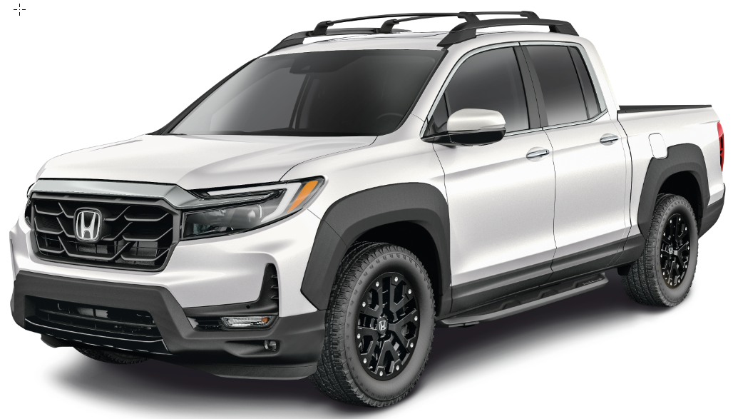 |  |  |  |  |  |  | 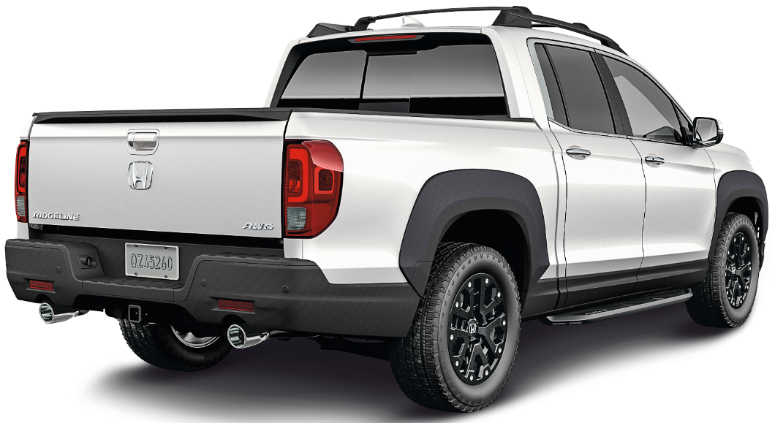

POPULAR ACCESSORIES
20
150 | 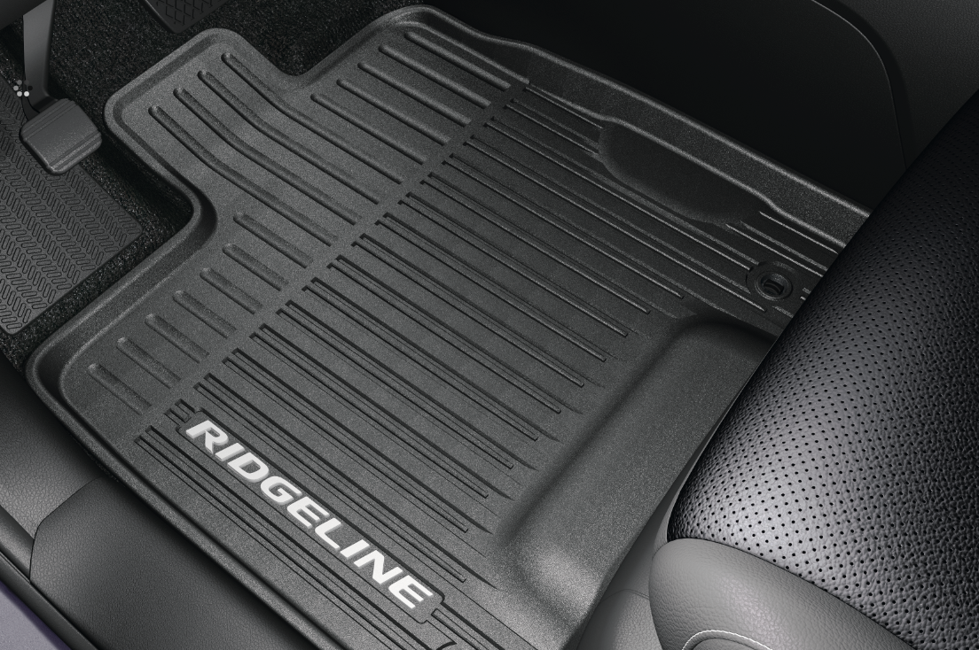 |  |  |  |  | 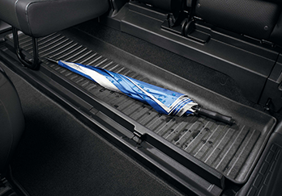 |  |  |  |  | 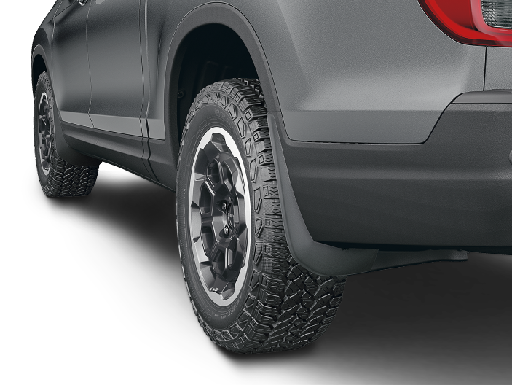

20 | All-Season Floor Mats - High wall |  |  |  |  | Rear Underseat Cargo Tray |  |  |  |  | Front & Rear Splash Guards
20 | $328 | $1.50 | /wk * | (6.99%) |  | $101 | $0.46 | /wk * | (6.99%) |  | $265 | $1.21 | /wk * | (6.99%)

& | 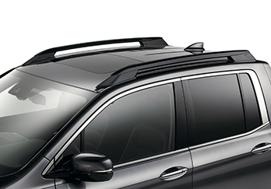 |  |  |  |  | 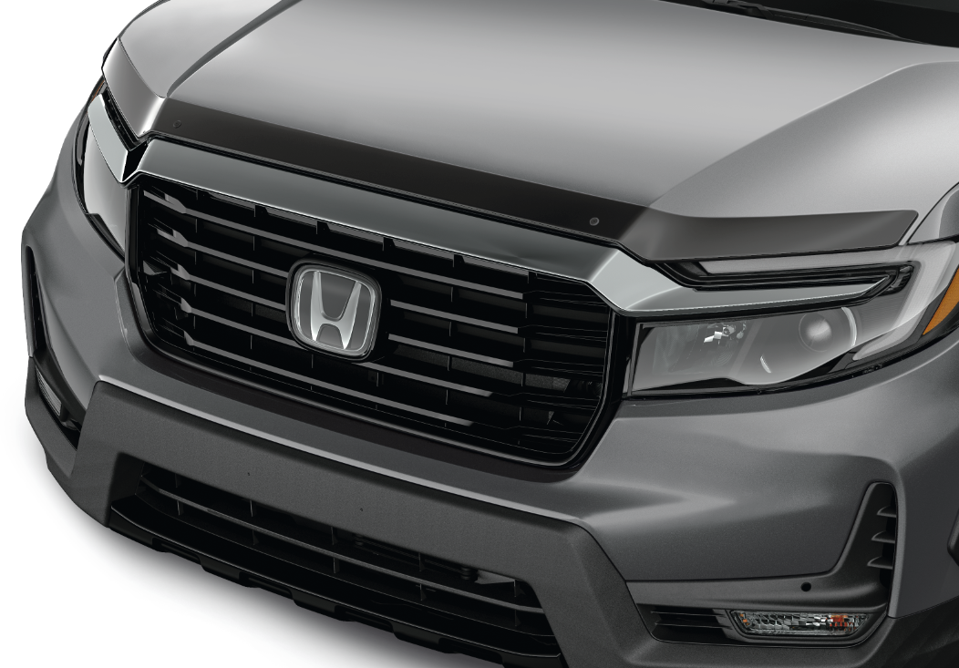 |  |  |  |  | 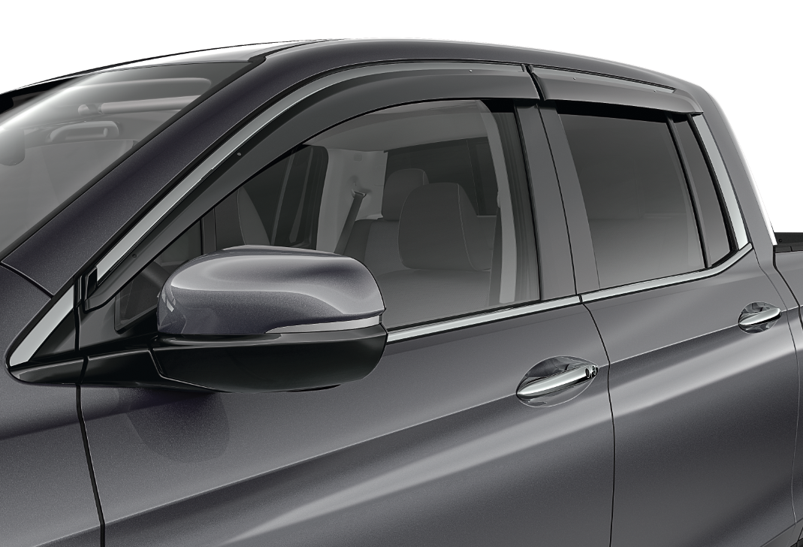

20 | Roof Rails - Black |  |  |  |  | Hood Protector |  |  |  |  | Door Visors
50 | $892 | $4.07 | /wk * | (6.99%) |  | $399 | $1.82 | /wk * | (6.99%) |  | $403 | $1.84 | /wk * | (6.99%)

150 | 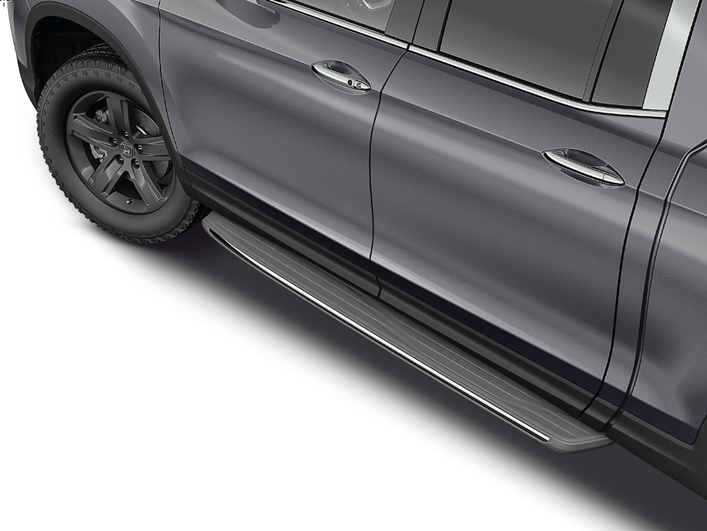 |  |  |  |  | 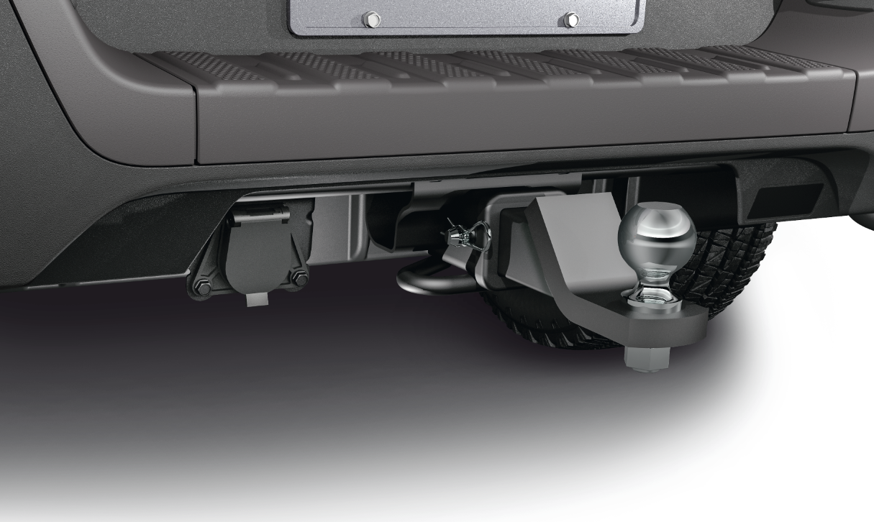 |  |  |  | 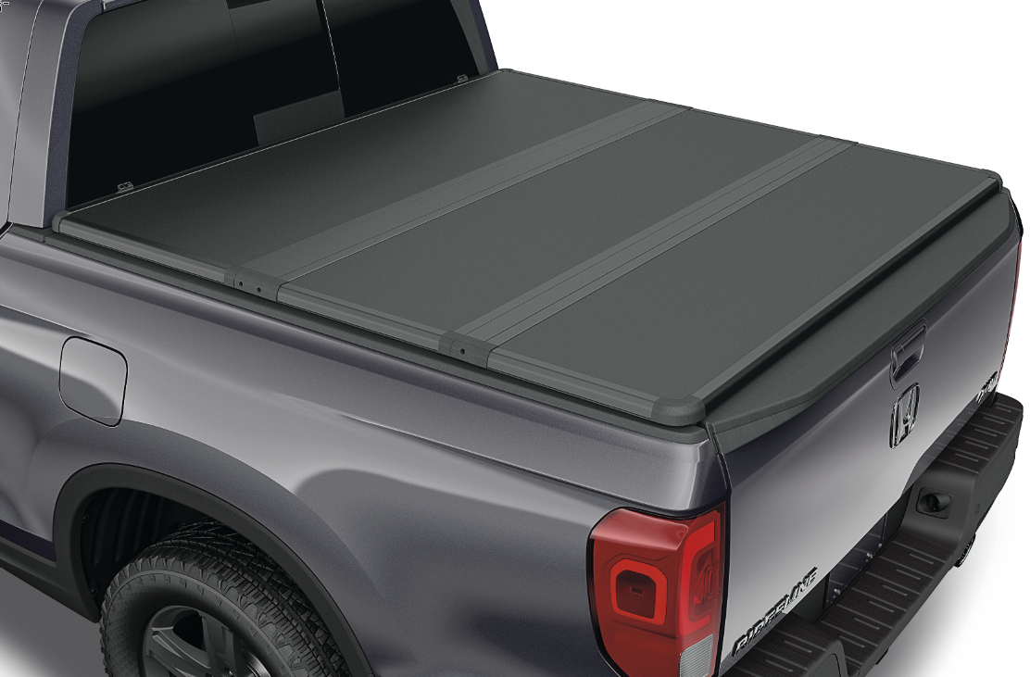

20 | Running Board - Black |  |  |  |  | Ridgeline Tow Package 1 |  |  |  |  | Tonneau Cover - Hard
50 | $1,433 | $6.53 | /wk * | (6.99%) |  | $289 | $1.32 | /wk * | (6.99%) |  | $2,522 | $11.50 | /wk * | (6.99%)

 | Genuine Honda Accessories purchased with a new Honda vehicle include a 3 year / 60,000 km manufacturer's warranty.
 | Vehicle accessories purchased after vehicle sale include a 1 year / 20,000km manufacturer's warranty.
20 | *Prices shown include the cost of installation.
60 | *For informational purposes only. Weekly amounts shown are estimated payments based on a 60 month finance contract at 6.99% APR (including the cost of installation). Applicable taxes and fees are extra. Accessories cannot be financed on their own and must be financed through Honda Canada Finance Inc., on approved credit, in conjunction with a Honda vehicle. Representative finance example: $350.00 financed at 6.99% APR equals $1.60 weekly for 60 months. 260 weekly payments required. Cost of borrowing is $64.80 for a total obligation of $414.80. Actual payment amounts will vary based on APR, finance contract term and cost of the applicable accessories. Conditions apply. See your Honda dealer for full details.
 | *More customized weekly payment options & accessories can be seen on Honda.ca - Build & Price
20
18 | (6.99%) | 0.0699
7.5 | 12 | 8 | 8 | 10 | 8.5 | 12 | 8 | 8 | 10 | 8.5 | 12 | 8 | 8 | 10 | 7.5
Publication Date: | 2025-09-09 | All published prices, trim specifications, and availability are subject to change without prior notice. |  |  |  |  |  |  |  |  |  |  |  | Province | AB

